Plan1
Obra | Nome | Medidas | Data | Técnica | Citação
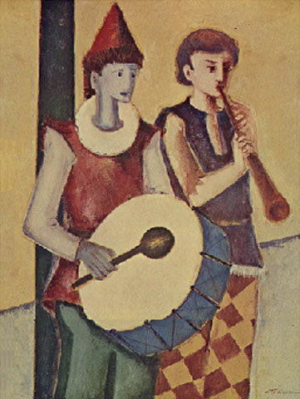 | Pequenos Saltimbancos |  | 1985 | Óleo sobre tela, c.i.d. | D. J. Oliveira. In: ENCICLOPÉDIA Itaú Cultural de Arte e Cultura Brasileira. São Paulo: Itaú Cultural, 2024. Disponível em: http://enciclopedia.itaucultural.org.br/pessoa22763/d-j-oliveira. Acesso em: 18 de março de 2024. Verbete da Enciclopédia. ISBN: 978-85-7979-060-7
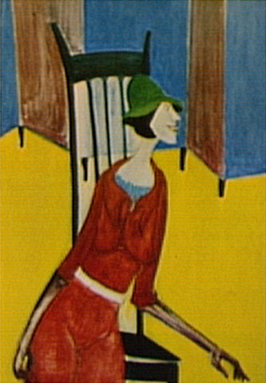 | Dama do Biombo Azul | 112,00 cm x 71,00 cm | 1977 | Óleo sobre tela | DAMA do Biombo Azul. In: ENCICLOPÉDIA Itaú Cultural de Arte e Cultura Brasileira. São Paulo: Itaú Cultural, 2024. Disponível em: http://enciclopedia.itaucultural.org.br/obra6633/dama-do-biombo-azul. Acesso em: 18 de março de 2024. Verbete da Enciclopédia. ISBN: 978-85-7979-060-7
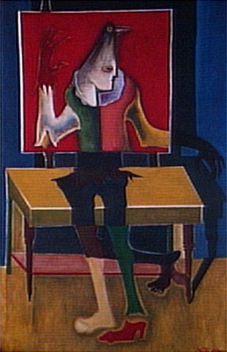 | Espelho Vermelho |  |  | Tinta sobre tela, c.i.d. | ESPELHO Vermelho. In: ENCICLOPÉDIA Itaú Cultural de Arte e Cultura Brasileira. São Paulo: Itaú Cultural, 2024. Disponível em: http://enciclopedia.itaucultural.org.br/obra6638/espelho-vermelho. Acesso em: 18 de março de 2024. Verbete da Enciclopédia. ISBN: 978-85-7979-060-7
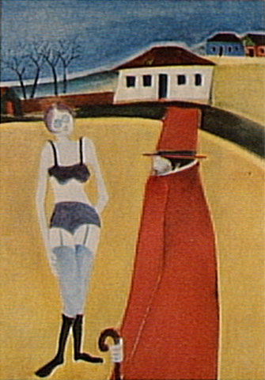 | O Juiz e a Cidade (Série) | 81,00 cm x 63,00 cm | 1977 | Óleo sobre tela | O Juiz e a Cidade (Série). In: ENCICLOPÉDIA Itaú Cultural de Arte e Cultura Brasileira. São Paulo: Itaú Cultural, 2024. Disponível em: http://enciclopedia.itaucultural.org.br/obra6632/o-juiz-e-a-cidade-serie. Acesso em: 18 de março de 2024. Verbete da Enciclopédia. ISBN: 978-85-7979-060-7
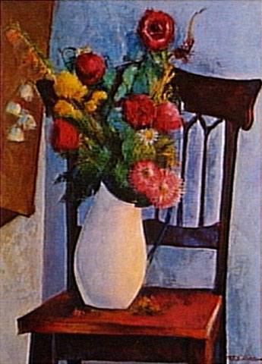 | Sem Título | 81,00 cm x 63,00 cm | 1985 | Óleo sobre tela | SEM Título. In: ENCICLOPÉDIA Itaú Cultural de Arte e Cultura Brasileira. São Paulo: Itaú Cultural, 2024. Disponível em: http://enciclopedia.itaucultural.org.br/obra6634/sem-titulo. Acesso em: 18 de março de 2024. Verbete da Enciclopédia. ISBN: 978-85-7979-060-7
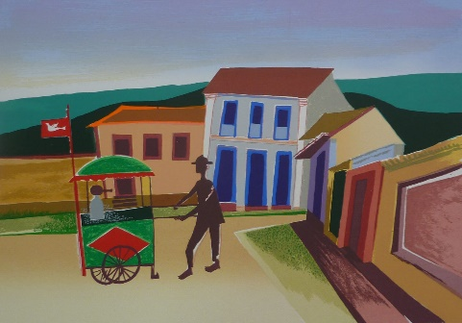 | Pipoqueiro | N/A | N/A | N/A | https://becodasartesvendas.blogspot.com/2013/09/d-j-oliveira-gravuras.html
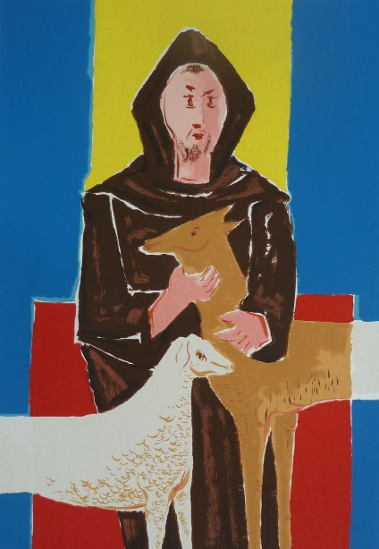 | São Francisco | N/A | N/A | N/A | https://becodasartesvendas.blogspot.com/2013/09/d-j-oliveira-gravuras.html
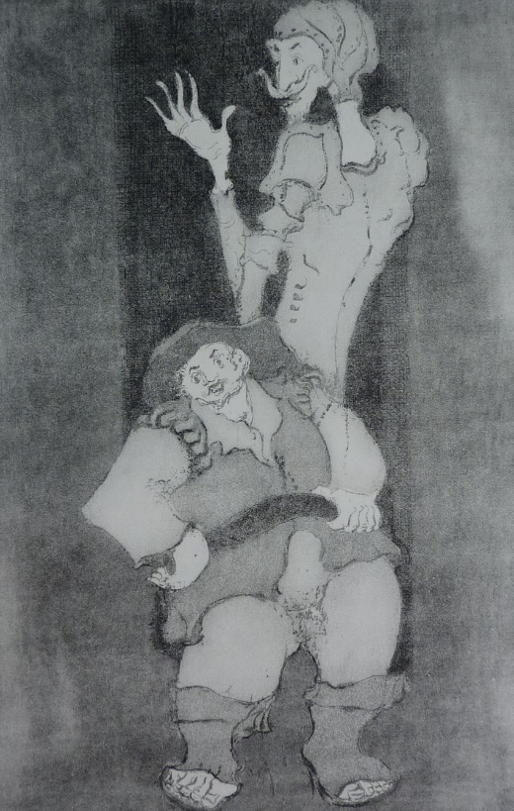 | D. quixote e sancho pança | N/A | N/A | N/A | https://becodasartesvendas.blogspot.com/2013/09/d-j-oliveira-gravuras.html
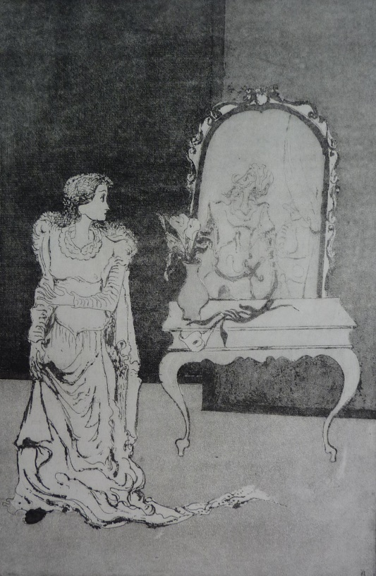 | Dulcineia | N/A | N/A | N/A | https://becodasartesvendas.blogspot.com/2013/09/d-j-oliveira-gravuras.html
 | N/A | N/A | N/A | N/A | SOBRAL, Divino. DJ OLIVEIRA E A POÉTICA MEDIEVAL: NOTA SOBRE AS OBRAS DO ARTISTA NO ACERVO UFG. Revista UFG, v. 14, n. 12, 2012.
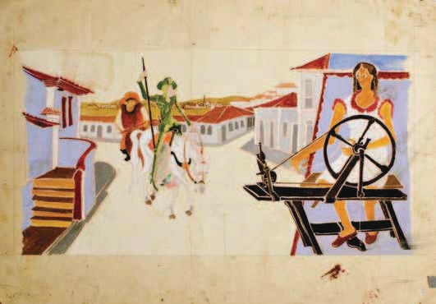 | N/A | N/A | N/A | N/A | SOBRAL, Divino. DJ OLIVEIRA E A POÉTICA MEDIEVAL: NOTA SOBRE AS OBRAS DO ARTISTA NO ACERVO UFG. Revista UFG, v. 14, n. 12, 2012.
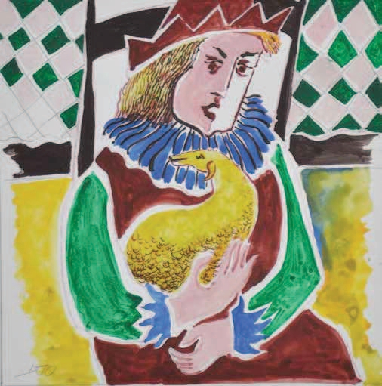 | N/A | N/A | N/A | N/A | SOBRAL, Divino. DJ OLIVEIRA E A POÉTICA MEDIEVAL: NOTA SOBRE AS OBRAS DO ARTISTA NO ACERVO UFG. Revista UFG, v. 14, n. 12, 2012.
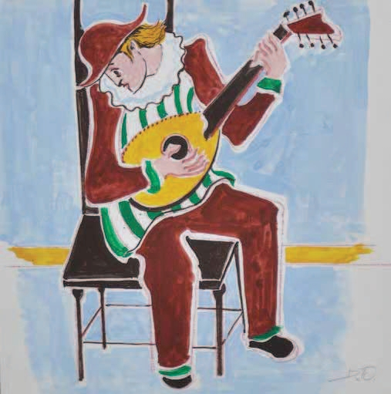 | N/A | N/A | N/A | N/A | SOBRAL, Divino. DJ OLIVEIRA E A POÉTICA MEDIEVAL: NOTA SOBRE AS OBRAS DO ARTISTA NO ACERVO UFG. Revista UFG, v. 14, n. 12, 2012.
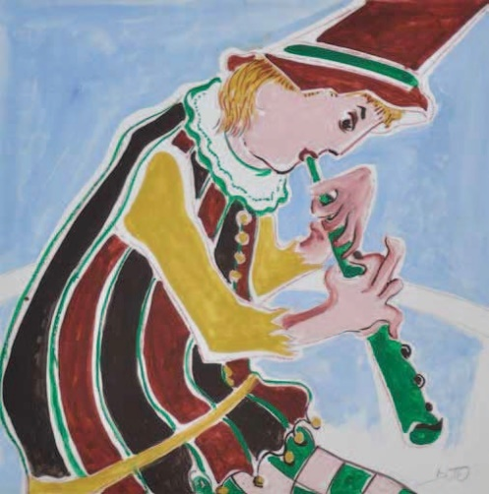 | N/A | N/A | N/A | N/A | SOBRAL, Divino. DJ OLIVEIRA E A POÉTICA MEDIEVAL: NOTA SOBRE AS OBRAS DO ARTISTA NO ACERVO UFG. Revista UFG, v. 14, n. 12, 2012.
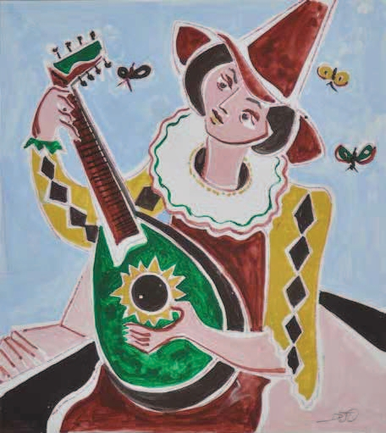 | N/A | N/A | N/A | N/A | SOBRAL, Divino. DJ OLIVEIRA E A POÉTICA MEDIEVAL: NOTA SOBRE AS OBRAS DO ARTISTA NO ACERVO UFG. Revista UFG, v. 14, n. 12, 2012.
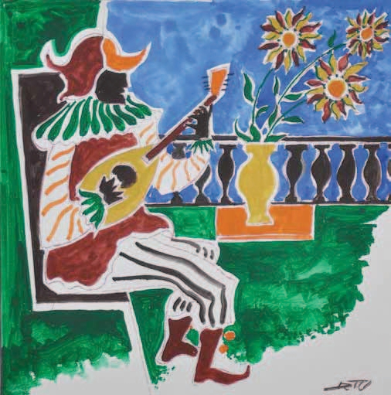 | N/A | N/A | N/A | N/A | SOBRAL, Divino. DJ OLIVEIRA E A POÉTICA MEDIEVAL: NOTA SOBRE AS OBRAS DO ARTISTA NO ACERVO UFG. Revista UFG, v. 14, n. 12, 2012.
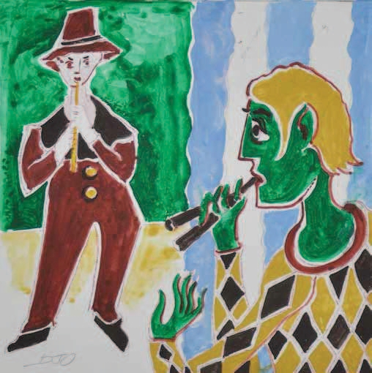 | N/A | N/A | N/A | N/A | SOBRAL, Divino. DJ OLIVEIRA E A POÉTICA MEDIEVAL: NOTA SOBRE AS OBRAS DO ARTISTA NO ACERVO UFG. Revista UFG, v. 14, n. 12, 2012.
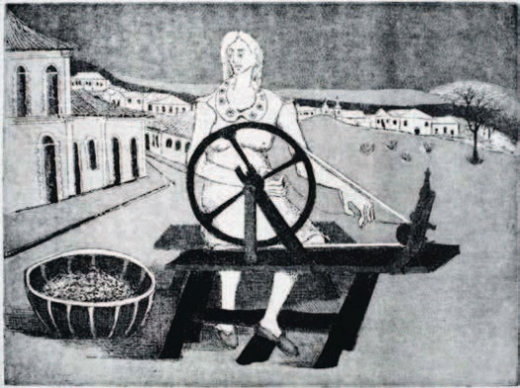 | N/A | N/A | N/A | N/A | SOBRAL, Divino. DJ OLIVEIRA E A POÉTICA MEDIEVAL: NOTA SOBRE AS OBRAS DO ARTISTA NO ACERVO UFG. Revista UFG, v. 14, n. 12, 2012.
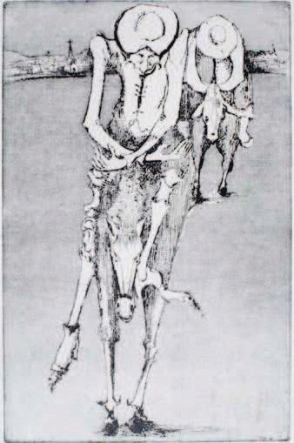 | N/A | N/A | N/A | N/A | SOBRAL, Divino. DJ OLIVEIRA E A POÉTICA MEDIEVAL: NOTA SOBRE AS OBRAS DO ARTISTA NO ACERVO UFG. Revista UFG, v. 14, n. 12, 2012.
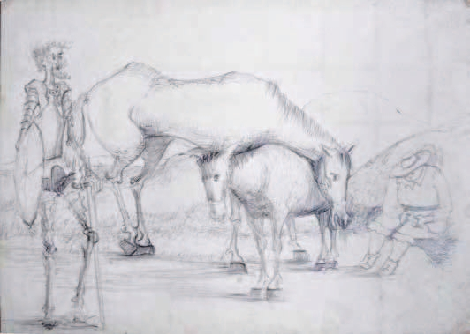 | N/A | N/A | N/A | N/A | SOBRAL, Divino. DJ OLIVEIRA E A POÉTICA MEDIEVAL: NOTA SOBRE AS OBRAS DO ARTISTA NO ACERVO UFG. Revista UFG, v. 14, n. 12, 2012.
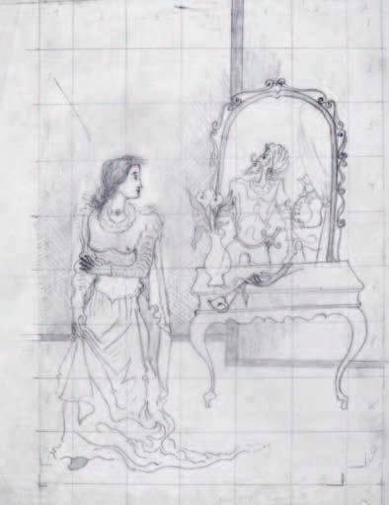 | N/A | N/A | N/A | N/A | SOBRAL, Divino. DJ OLIVEIRA E A POÉTICA MEDIEVAL: NOTA SOBRE AS OBRAS DO ARTISTA NO ACERVO UFG. Revista UFG, v. 14, n. 12, 2012.
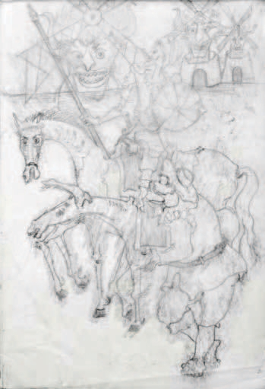 | N/A | N/A | N/A | N/A | SOBRAL, Divino. DJ OLIVEIRA E A POÉTICA MEDIEVAL: NOTA SOBRE AS OBRAS DO ARTISTA NO ACERVO UFG. Revista UFG, v. 14, n. 12, 2012.
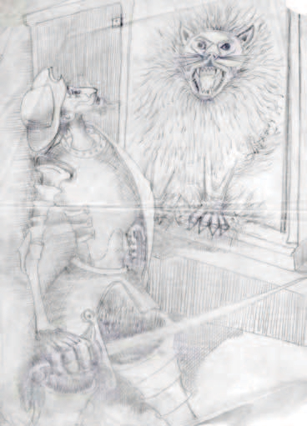 | N/A | N/A | N/A | N/A | SOBRAL, Divino. DJ OLIVEIRA E A POÉTICA MEDIEVAL: NOTA SOBRE AS OBRAS DO ARTISTA NO ACERVO UFG. Revista UFG, v. 14, n. 12, 2012.
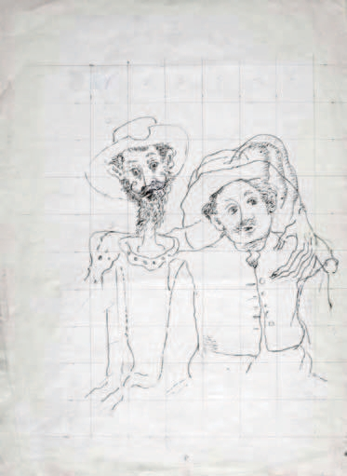 | N/A | N/A | N/A | N/A | SOBRAL, Divino. DJ OLIVEIRA E A POÉTICA MEDIEVAL: NOTA SOBRE AS OBRAS DO ARTISTA NO ACERVO UFG. Revista UFG, v. 14, n. 12, 2012.
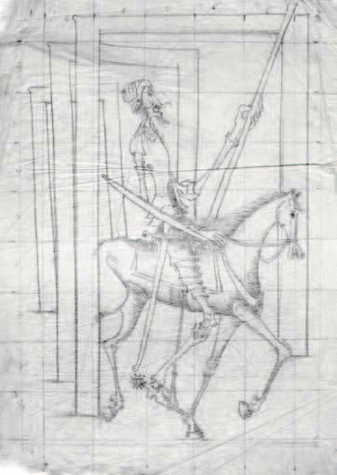 | N/A | N/A | N/A | N/A | SOBRAL, Divino. DJ OLIVEIRA E A POÉTICA MEDIEVAL: NOTA SOBRE AS OBRAS DO ARTISTA NO ACERVO UFG. Revista UFG, v. 14, n. 12, 2012.
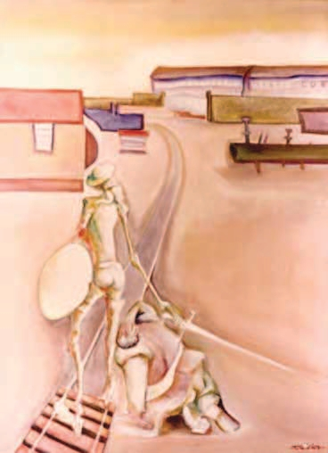 | N/A | N/A | N/A | N/A | SOBRAL, Divino. DJ OLIVEIRA E A POÉTICA MEDIEVAL: NOTA SOBRE AS OBRAS DO ARTISTA NO ACERVO UFG. Revista UFG, v. 14, n. 12, 2012.
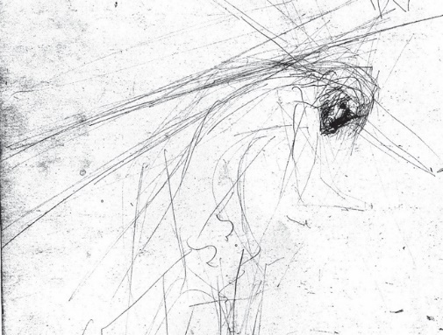 | VIII Estação (Croqui I) | 30cm x 40cm | 1980 | Desenho sobre papel canson Água-tinta, água-forte e água-tinta de açúcar sobre chapa de ferro | DE JESUS GOYA, Edna. DJ Oliveira e a gravura em Goiás. Visualidades, v. 4, n. 1 e 2, 2006.
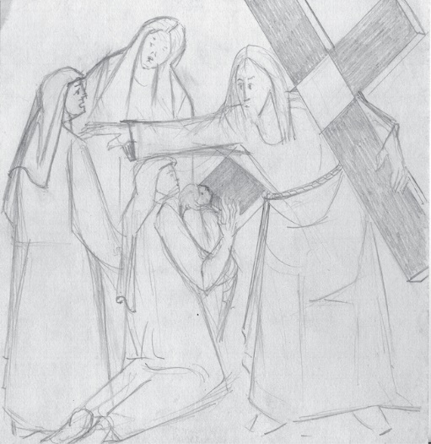 | VIII Estação (esboço I) | 30cm x 40cm | 1980 | : Desenho sobre papel canson Água-tinta, água-forte e água-tinta de açúcar sobre chapa de ferro | DE JESUS GOYA, Edna. DJ Oliveira e a gravura em Goiás. Visualidades, v. 4, n. 1 e 2, 2006.
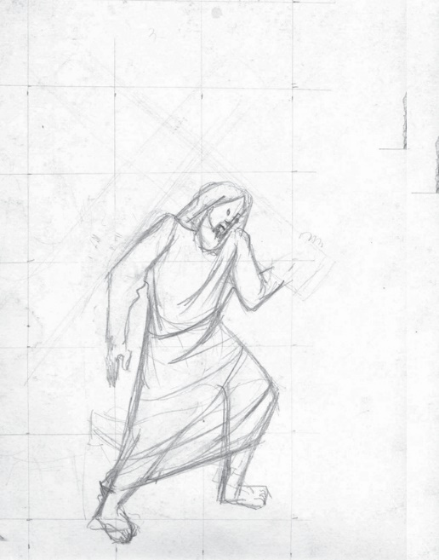 | VIII Estação (croqui II e croqui III) | N/A | 1980 | Desenho sobre papel canson Água-tinta, água-forte e água-tinta de açúcar sobre chapa de ferro | DE JESUS GOYA, Edna. DJ Oliveira e a gravura em Goiás. Visualidades, v. 4, n. 1 e 2, 2006.
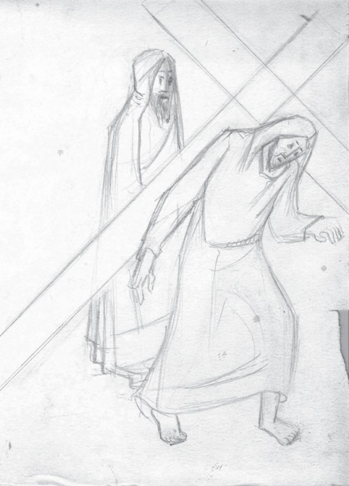 | VIII Estação (croqui II e croqui III) | N/A | 1980 | Desenho sobre papel canson Água-tinta, água-forte e água-tinta de açúcar sobre chapa de ferro | DE JESUS GOYA, Edna. DJ Oliveira e a gravura em Goiás. Visualidades, v. 4, n. 1 e 2, 2006.
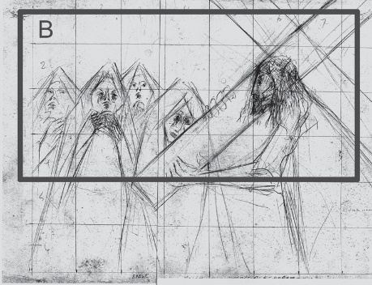 | VIII Estação (esboço II) | N/A | 1980 | Desenho sobre papel canson Água-tinta, água-forte e água-tinta de açúcar sobre chapa de ferro | DE JESUS GOYA, Edna. DJ Oliveira e a gravura em Goiás. Visualidades, v. 4, n. 1 e 2, 2006.
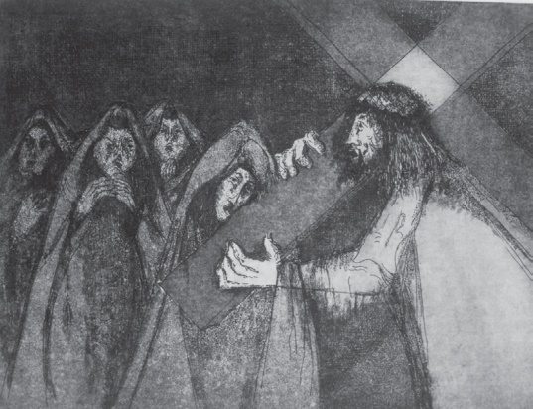 | VIII Estação: Jesus fala às mulheres que choram (esboço II) | 30cm x 40cm | 1980 | Água-tinta, águaforte e água-tinta de açúcar sobre chapa de ferro | DE JESUS GOYA, Edna. DJ Oliveira e a gravura em Goiás. Visualidades, v. 4, n. 1 e 2, 2006.
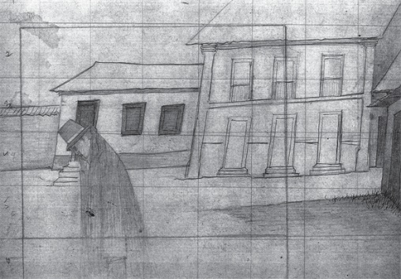 | : (Esboço) O Tormento do Juiz | 1,22cm x 0,93cm | 1977 | Desenho sobre papel cançon | DE JESUS GOYA, Edna. DJ Oliveira e a gravura em Goiás. Visualidades, v. 4, n. 1 e 2, 2006.
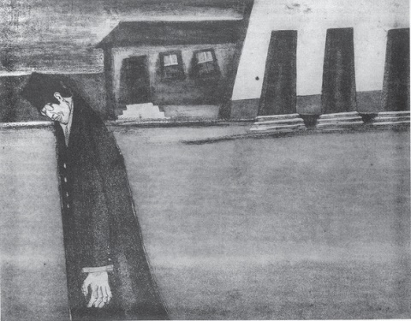 | O Tormento do Juiz | 35cm x 45cm | 1976 | Água-tinta, água-forte e água-tinta de açúcar sobre chapa de ferro | DE JESUS GOYA, Edna. DJ Oliveira e a gravura em Goiás. Visualidades, v. 4, n. 1 e 2, 2006.
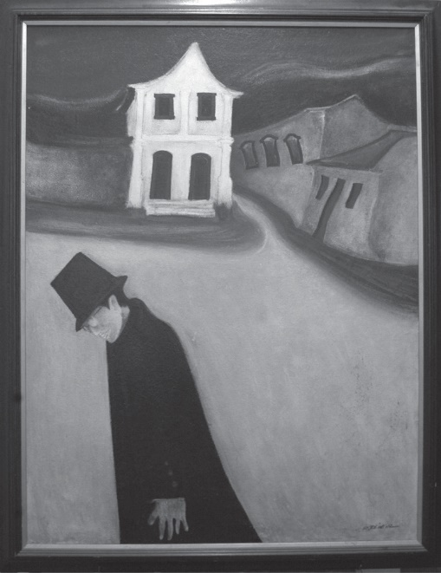 | O Tormento do Juiz | 1,22cm x 0,93cm | 1977 | Têmpera sobre madeira | DE JESUS GOYA, Edna. DJ Oliveira e a gravura em Goiás. Visualidades, v. 4, n. 1 e 2, 2006.

